第４号様式の２
記入例 2023/1/5
同年であれば 1/５で可
（ 表示：令和５年１月５日 ）
（第４号様式の２）

大分県知事 殿

認定特定行為業務従事者認定証 交付申請書（省令別表第３号研修修了者対象）

 | 社会福祉士及び介護福祉士法附則第１１条に定める認定特定行為業務従事者の認定を受けたいので、 下記のとおり、関係書類を添えて申請します。

記入例 1983/5/12 と打つと元号で入ります。
（ 表示：昭和５８年５月１２日 ）
 | 申請者 | フリガナ |  |  |  |  |  |  |  | 生年月日
 |  | 氏名
 |  | 住所 |  | （郵便番号 |  | - | )
 |  |  |  |  | 都 道 |  |  | 市 区
 |  |  |  |  | 府 県 |  |  | 町 村
 |  | 電話番号
 | 所属事業所 | 事業所名
 |  | 事業所電話番号
 |  | 事業所担当者名
 | たん吸引等研修 | 研修機関名
 |  | 研修機関所在地 |  | （郵便番号 |  | - | )
 |  |  |  |  | 都 道 |  |  | 市 区
 |  |  |  |  | 府 県 |  |  | 町 村
 |  |  |  | （ビルの名称等）
 |  | 研修機関電話番号
 |  | 氏名（特定の者）
 |  | 認定を受けようとする特定行為 |  |  |  |  |  |  | 研修修了年月日/修了証明番号

 |  |  | １．口腔内の喀痰吸引 |  |  |  |  |  | 令和 |  | 年 | 月 | 日/第 | 号
 |  |  | ※口腔内の喀痰吸引（人工呼吸器装着者） |  |  |  |  |  | 令和 |  | 年 | 月 | 日/第 | 号
 |  |  | ２．鼻腔内の喀痰吸引 |  |  |  |  |  | 令和 |  | 年 | 月 | 日/第 | 号
 |  |  | ※鼻腔内の喀痰吸引（人工呼吸器装着者） |  |  |  |  |  | 令和 |  | 年 | 月 | 日/第 | 号
 |  |  | ３．気管カニューレ内部の喀痰吸引 |  |  |  |  |  | 令和 |  | 年 | 月 | 日/第 | 号
 |  |  | ※気管カニューレ内部の喀痰吸引（人工呼吸器装着者） |  |  |  |  |  | 令和 |  | 年 | 月 | 日/第 | 号
 |  |  | ４．胃ろう又は腸ろうによる経管栄養 |  |  |  |  |  | 令和 |  | 年 | 月 | 日/第 | 号
 |  |  | ５．経鼻経管栄養 |  |  |  |  |  | 令和 |  | 年 | 月 | 日/第 | 号
 |  |  |  |  |  |  |  |  |  |  |  |  |  |  | ○
 | 備考１ | 社会福祉士及び介護福祉士法施行規則別表第１号、第２号研修（不特定多数の者対象の研修）を受講した方は第４号様式により申請してください。

 | ２ | 複数の対象者に対して認定を受ける場合は、その対象者ごとに申請書を作成してください。
 | ３ | 「氏名（特定の者）」には、研修修了証明書に記載されている「対象者氏名」を記入してください。
 | ４ | 認定を受けようとする特定行為に「○」を記入してください。
 |  | ※人工呼吸器装着者への喀痰吸引に関する演習、実習を修了した者については、その他の特定行為と同様に研修修了年月日、修了証明書番号を記入してください。

 | ５ | 下記に記載する添付資料を併せて提出してください。

 | 添付書類
 | １ | 住民票
 | ２ | 申請書が法附則第１１条の第３項各号に該当しないことを誓約する書面
 | ３ | 喀痰吸引等研修の修了証明書

記入例（３号修了者記入例）
（第４号様式の２）

※記入漏れが多いです。
 |  |  |  |  |  |  |  |  |  |  | 令和元年３月１０日
大分県知事 殿

認定特定行為業務従事者認定証 交付申請書（省令別表第３号研修修了者対象）

 | 社会福祉士及び介護福祉士法附則第１１条に定める認定特定行為業務従事者の認定を受けたいので、 下記のとおり、関係書類を添えて申請します。

住民票に記載している住所・氏名を記入してください。
 | 申請者 | フリガナ |  | ブンゴ タロウ |  |  |  |  | 生年月日 | 昭和・平成
 |  | 氏名 |  | 豊後 太郎 |  |  |  |  |  | 54 | 年 | 6 | 月 | 6 | 日
 |  | 住所 |  | （郵便番号○○○－○○○○）
 |  |  |  | 大分 | 都 道 | 玖珠郡 玖珠 | 市 区 | 大字帆足○○○番地の○
 |  |  |  |  | 府 県 |  | 町 村
 |  | 電話番号 |  | ○○○○ー○○ー○○○○
 | 所属事業所 | 事業所名 |  | 特別養護老人ホーム○○
 |  | 事業所電話番号 |  | ０９７－○○○ー○○○○
 |  | 事業所担当者名 |  | 中津 由布子
 |  | 研修機関名 |  | 介護専門学校大分校
 |  | 研修機関所在地 |  | （郵便番号○○○－○○○○）
 |  |  |  | 大分 | 都 道 | 大分 | 市 区 | ○○○1丁目○番○号
 |  |  |  |  | 府 県 |  | 町 村
 |  |  |  | （ビルの名称等）
 |  | 研修機関電話番号 |  | ０９７－○○○ー○○○○
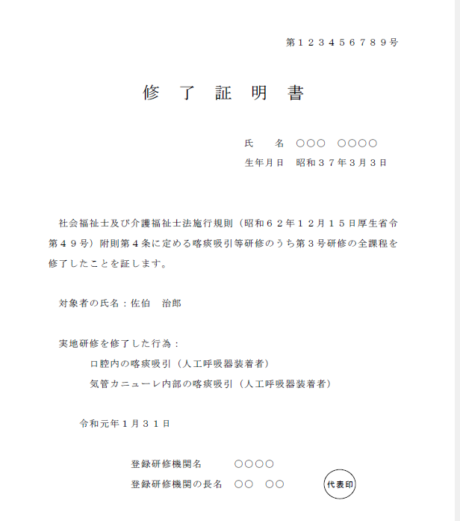
 |  | 氏名（特定の者） |  | 佐伯 治郎
実地研修修了証明書どおりに記載してください。
 |  | 認定を受けようとする特定行為 |  |  |  |  |  | 研修修了年月日/修了証明番号

 |  |  | １．口腔内の喀痰吸引 |  |  |  |  | 令和 年 月 日/第 号
 |  | ○ | ※口腔内の喀痰吸引（人工呼吸器装着者） |  |  |  |  | 令和 元 年 １ 月 ３１ 日/第 １２３４５６７８９ 号
 |  |  | ２．鼻腔内の喀痰吸引 |  |  |  |  | 令和 年 月 日/第 号
 |  |  | ※鼻腔内の喀痰吸引（人工呼吸器装着者） |  |  |  |  | 令和 年 月 日/第 号
 |  |  | ３．気管カニューレ内部の喀痰吸引 |  |  |  |  | 令和 年 月 日/第 号
 |  | ○ | ※気管カニューレ内部の喀痰吸引（人工呼吸器装着者） |  |  |  |  | 令和 元 年 １ 月 ３１ 日/第 １２３４５６７８９ 号
 |  |  | ４．胃ろう又は腸ろうによる経管栄養 |  |  |  |  | 令和 年 月 日/第 号
 |  |  | ５．経鼻経管栄養 |  |  |  |  | 令和 年 月 日/第 号

 | 備考１ | 社会福祉士及び介護福祉士法施行規則別表第１号、第２号研修（不特定多数の者対象の研修）を受講した方は第４号様式により申請してください。

 | ２ | 複数の対象者に対して認定を受ける場合は、その対象者ごとに申請書を作成してください。
 | ３ | 「氏名（特定の者）」には、研修修了証明書に記載されている「対象者氏名」を記入してください。
 | ４ | 認定を受けようとする特定行為に「○」を記入してください。
 |  | ※人工呼吸器装着者への喀痰吸引に関する演習、実習を修了した者については、その他の特定行為と同様に研修修了年月日、修了証明書番号を記入してください。

 | ５ | 下記に記載する添付資料を併せて提出してください。

 | 添付書類
 | １ | 住民票
 | ２ | 申請書が法附則第４条の第３項各号に該当しないことを誓約する書面
 | ３ | 喀痰吸引等研修の修了証明書

